简单应用题
编号 | 题型 | 知识点 | 出现次数
01 |  | create procedure 存储过程 | 12
02 |  | create trigger 触发器 | 8
03 |  | create function 存储函数 | 7
04 |  | create event 事件 | 2
05 |  | create view 视图 | 1
真题编号 | 小题编号 | 答案 | 解析
第一套 | 01 | create trigger tr_emp after delete on tb_dept for each row update tb_employee set deptno='' where deptno=(select old.deptno from tb_dept); delete from tb_dept where deptno='D2'; select * from tb_employee; | 解析：使用create trigger去创建触发器，故(1)处为trigger，本题创建的是后触发器，现在用的比较多的是后触发器，for each row是固定语法，故(2)处为row，本题使用set语句将deptno置空，where后跟的是查询条件，本题使用的是符合多条件查询，故(3)处填的是select old.deptno from tb_dept。本题使用delete语句触发触发器，查看select语句。 | 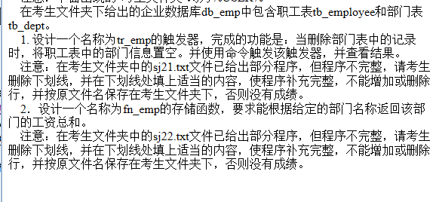
第一套 | 02 | DELIMITER $$ CREATE FUNCTION fn_emp (dept CHAR(20)) RETURNS FLOAT DETERMINISTIC BEGIN Declare sum_salary float; SELECT sum(salary) into sum_salary FROM tb_employee INNER JOIN tb_dept on tb_employee.deptno=tb_dept.deptno WHERE dname=dept GROUP BY dname ; return sum_salary ; END $$ DELIMITER ; | 解析：(1)处是将查询得到的工资总和赋值给sum_salary这一变量，故(1)处填的是into，本题使用inner join语句进行内连接查询，故(2)处填的是on，而(3)处是此内联的条件，此题还使用group by按照dname进行分组查询，最后通过return返回求和。
第二套 | 01 | delimiter $$ create trigger tri_price before insert on tb_commodity for each row begin declare tmp1 char(20); declare tmp2 char(20); set tmp1 = new.cname; set tmp2 = new.origin; if (tmp1='电视机'$$(tmp2='上海') then set new.price = 2800; end $$ delimiter ; | 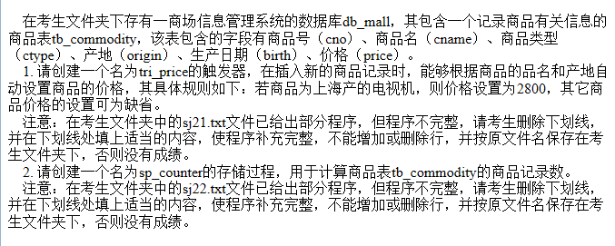 解析：使用create trigger去创建触发器，本题创建的是前触发器，for each row 是固定语法，其中'DELIMITER $$'语句是将MYSQL的结束符设置为$$，因为MYSQL默认的语句结束符是';'，这是为了避免存储函数中SQL语句结束符相冲突，就使用了DELIMITER，在定义完毕后再使用'DELIMITER ;'恢复默认'；declare是申明变量，本题申明了tmp1和tmp2两个变量，其中tmp1表示新的名称,那么tmp2就表示新的产地，set语句是为变量赋值，其他tmp1表示新的名称，那么tmp2就表示新的产地，并将新的产地赋予tmp2；本题使用的是if流程控制语句，判断条件是新的名称是‘电视机’，产地是‘上海’，因此(2)处就填的是tmp2；其if语句执行内容是将其价格设置为2800，因此(3)处填的是new.price。
第二套 | 02 | delimiter $$ create procedure sp_counter(out rows int) begin declare cid int; declare found boolean default true; declare cur_cid curcor for select cno from tb_commodity: declare continue handler for not found set found=flase; set rows=0; open cur_cid; fetch cur_cid into cid; while found do set rows=row+1; fetch cur_cid into cid; end while; close cur_cid; end $$ delimiter ; | 解析：而(1)处表示输出，因此填out；character指存储函数的特性；begin和end语句用来限定存储过程体，declare cur_cid cursor for select是使用declare关键字来申明光标，open语句是打开光标，fetch语句是使用光标，注意MySQL中光标只能在存储过程和函数中使用，而使用set语句设置光标，因此(2)处填的是fetch，本题中用到了流程控制中的while语句来实现用于计算商品表tb_commodity的商品记录数，结束时使用end while结束；close语句是关闭光标，使用完光标以后要将光标关闭，因此(3)处填的是close。
第三套 | 01 | DELIMITER $$ CREATE function fn_cmax(cn CHAR(20)) RETURNS int DETERMINISTIC BEGIN DECLARE tmp INT; SELECT max(grade) INTO tmp FROM tb_score WHERE cname=cn; RETURN tmp; END $$ DELIMITER ; | 解析：其中集合函数中求最大值使用max()函数，故(2)处填的是max(grade)并将其最大值传递给tmp变量，在整个函数结尾，需要有返回值，此时返回的tmp就是选修该课程的最高分，因此(3)处填写的是tmp；调用存储函数使用select fun_name(param)语句，调用函数语句为：select fn_cmax(cn);。 | 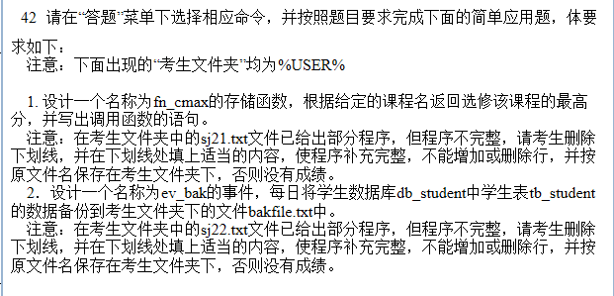
第三套 | 02 | DELIMITER $$ CREATE event ev_bak ON SCHEDULE every 1 DAY DO BEGIN SELECT * FROM tb_student INTO OUTFILE 'bakfile.txt' FIELDS TERMINATED BY ','; END $$ DELIMITER ; | 解析：创建时间的语法为: CREATE EVENT 事件名 ON SCHEDLE 间隔 DO SQL语句； 故(1)处填写的是event，on schedule有两种设定计划任务的方式 1.单次计划任务AT时戳 2.重复的计划任务every时间(单位)的数量 时间单位[STARTS 时戳][EDNS时戳，而此题用的是every，故(2)处填的是every，由于题目的是每日将学生数据库db_student中学生表tb_student的数据备份到考生文件夹下的文件bakfile.txt中，因此(3)处填的是tb_student。
第四套 | 01 | delimiter $$ create trigger custLevel before insert on customer for each row begin declare creditlim int; set creditlim = new.creditlimit; if creditlim > 50000 then set new.customerLevel = '1 st Level'; elseif (creditlim <=50000 && creditlim >=1000) then set new.customerLevel = '2 nd Level'; elseif creditlim < 10000 then set new.customerLevel = '3 rd Level'; end if; end $$ delimiter ; | 解析：使用create trigger去创建触发器，本题创建的是前触发器，for each row 是固定语法，declare是申明变量，set语句是为变量赋值；其中'DELIMITER $$'语句是将MYSQL的结束符设置为$$，因为MYSQL默认的语句结束符是';'，这是为了避免存储函数中SQL语句结束符相冲突，就使用了DELIMITER，在定义完毕后再使用'DELIMITER ;'恢复默认'；本题使用的是if流程控制语句，首先要给creditlim赋值新插入的记录对应creditlimit字段的值，因此(1)处填new.creditlimit，由于此处是多分支if选择结构，由此(2)填的是elseif，由于要是有end关键字作为一流程语句的结束，所以(3)处填的是if，来结束if流程语句。 | 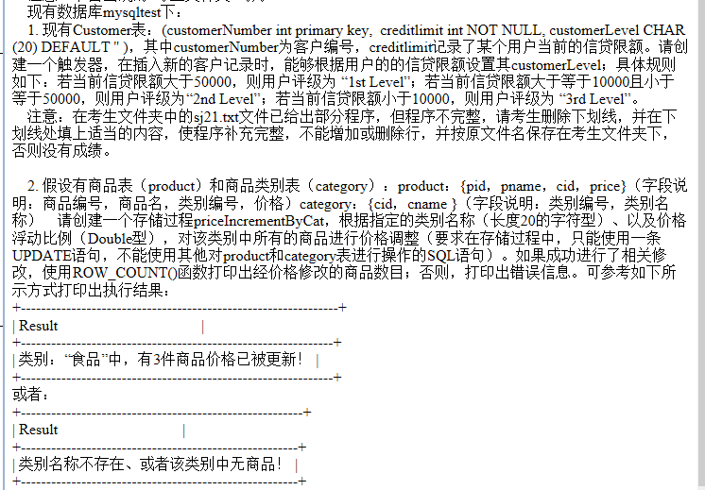
第四套 | 02 | delimiter $$ create procedure pricelncremetByCat(in p_catname char(20), in p_increment decimal(10,2)) begin update product p,category c set p.price=p.price*(1+p_increment) where p.cid=c.cid and c.cname=p_catname; if (row_count()=0) then select '类别名称不存在、或者该类别中无商品!' as result; else select concat('类别:"',p_catname,'"中、有',row_count(),'件商品价格已被更新!') as result; end if $$ delimiter ; | 解析：sp_name表示存储过程的名称，procedure为创建存储过程关键字，因此(1)处填写的是procedure；begin和end语句用来限定存储过程体，本题中使用update对数据进行了更新，相应的条件有p.cid=c.cid,and连接多个条件，题目要求根据指定的类别名称，即参数p_catname,因此(2)处填的是p_catname,本题使用了if语句做了相应的判断，(3)处的用意是返回记录条数，因此(3)处填的是row_count()。
第五套 | 01 | DELIMITER // CREATE FUNCTION fn_yggl(eid CHAR(4)) returns CHAR(20) DETERMINISTIC BEGIN DECLARE workage INT; DECLARE newsalary FLOAT; SELECT YEAR(CURDATE())-SUBSTRING(worktime,1,4) INTO workage FROM tb_emp WHERE eno=eid; IF workage>=30 THEN UPDATE tb_emp SET salary=salary*1.05 WHERE eno=eid; RETURN('工资已经更新'); ELSE RETURN('工作年限不够，工资不能更新'); END IF; END // DELIMITER ; SELECT fn_yggl('1118'); | 解析：returns type表示函数返回数据的类型，因此(1)处填的是returns；character指存储函数的特性；(2)处是if判断语句，判断工龄是否大于等于30，因此(2)处填的是workage>=30；第三处使用select语句进行调用函数fn_yggl()，因此(3)处填的是函数名fn_yggl。
第五套 | 02 | DELIMITER $$ CREATE procedure sp_emp (OUT avgsalary FLOAT) BEGIN DECLARE ename VARCHAR(12); DECLARE edu VARCHAR(10); DECLARE esalary FLOAT; DECLARE totalsalary FLOAT; DECLARE count SMALLINT; DECLARE done INT DEFAULT -1; DECLARE cur_emp CURSOR FOR SELECT name, education, salary FROM tb_emp INNER JOIN tb_dept ON tb_emp.deptno=tb_dept.deptno AND deptname= '市场部'; DECLARE CONTINUE HANDLER FOR NOT FOUND SET done=1; SET totalsalary=0; SET count=0; OPEN cur_emp; FETCH cur_emp INTO ename, edu, esalary; WHILE (done!=1) DO SELECT ename, edu, esalary; SET totalsalary=totalsalary+esalary; SET count=count+1; FETCH cur_emp INTO ename, edu, esalary; END WHILE; IF (count>0) THEN SET avgsalary= totalsalary/count; ELSE SET avgsalary=0; END IF; CLOSE cur_emp; END $$ DELIMITER ; | 解析：sp_name表示存储过程的名称，因此(1)处填的是procedure；使用declare关键字来声明光标，注意MySQL中光标只能在存储过程和函数中使用，本题使用了while流程控制语句，而(2)处表示的是员工的总工资，因此(2)处填的是esalary，在整个流程结束的时候，需要关闭之前定义的光标，因此(3)处填的是cur_emp。
第六套 | 01 | delimiter $$ create trigger tri_date before insert on tb_book for each row begin if(isnull(new.ldate)) then set new.ldate = curdate(); end if; end $$ delimiter ; | 解析：使用create trigger去创建触发器，本题创建的是前触发器，在进行insert前触发触发器，因此(1)处填写的是insert，for each row 是固定语法；其中'DELIMITER $$'语句是将MYSQL的结束符设置为$$，因为MYSQL默认的语句结束符是';'，这是为了避免存储函数中SQL语句结束符相冲突，就使用了DELIMITER，在定义完毕后再使用'DELIMITER ;'恢复默认'；本题使用的是if流程控制语句，首先判断new.ldate是否为空，因此(2)处填的是new.ldate，如果为空为其赋当前时间值，因此(3)处填写的是set。
第六套 | 02 | DELIMITER $$ CREATE PROCEDURE sp_counter(out rows INT) BEGIN DECLARE bid INT; DECLARE FOUND BOOLEAN DEFAULT TRUE; DECLARE cur_bid CURSOR FOR SELECT bno FROM tb_book; DECLARE CONTINUE HANDLER FOR NOT FOUND SET FOUND=FALSE; SET rows =0; OPEN cur_bid; FETCH cur_bid INTO bid; WHILE FOUND DO SET rows =rows +1; fetch cur_bid INTO bid; END WHILE; CLOSE cur_bid; END $$ DELIMITER ; | 解析：in表示输入，out表示输出，inout既表示输出也可以输入，则(1)处填的是out；使用declare关键字来声明光标，open语句是打开光标，fetch是使用光标，因此(3)处填写的是fetch，close语句是关闭光标，注意MySQL中光标只能在存储过程和函数中使用，本题使用了while流程控制语句，(2)是使rows初始化为0，因此(2)处填的是0。
第七套 | 01 | DELIMITER $$ CREATE PROCEDURE sp_list(in s CHAR(20)) BEGIN IF s !='' THEN SELECT sname,smajor FROM tb_student s,tb_gs gs, tb_group g WHERE s.sno=gs.sno AND gs.gno=g.gno AND gname=s; end if; END $$ DELIMITER ; call sp_list('话剧社'); | 解析：in表输入，out表示输出，inout既表示输出也可以输入，则(1)处填的是in；本题使用了if流程控制语句，(2)填的是“!=”进行判断s是否为空，如果(2)处的判断为真是，按照给定的社团名称s进行查询，故(3)处填的是s，(4)是if流程的结束语句，故(4)处填的是if，(5)处是调用存储过程的语句，使用call语句进行调用，故(5)处填的是call。
第七套 | 02 | DELIMITER $$ CREATE EVENT ev_group ON schedule EVERY 1 MONTH starts CURDATE()+INTERVAL 1 MONTH DO BEGIN SELECT sno,sname FROM tb_student WHERE sno not in ( SELECT sno FROM tb_gs ) into OUTFILE 'c:/tmp.txt' FIELDS TERMINATED BY ','; END $$ DELIMITER ; | 解析：创建时间的语法为: CREATE EVENT 事件名 ON SCHEDLE 间隔 Starts '时间' End '时间' DO SQL语句； on schedule有两种设定计划任务的方式 1.单次计划任务AT时戳 2.every 任意非空的整数 时间单位[STARTS 时戳][EDNS]时戳，用于重复的计划任务，因此(1)处填的是schedule，而(2)处填的是starts。Do中执行SQL语句中，选取没有参加任何学生社团的学生学号，故(3)处填的是not in。括号里面的select语句是选取参加社团的学生学号，故(4)处填的是sno，(5)处填的是into为固定用法，表示把查询语句存入指定文件中。
第八套 | 01 | DELIMITER $$ CREATE PROCEDURE sp_book( in dept VARCHAR(20), out bookAvg FLOAT) BEGIN DECLARE readerNum FLOAT; DECLARE borrowNum FLOAT; SELECT COUNT(*) INTO readerNum FROM tb_reader WHERE department=dept; SELECT COUNT(*) INTO borrowNum FROM tb_borrow, tb_reader WHERE tb_reader.readerNo=tb_borrow.readerNo AND department=dept GROUP BY dept; IF (readerNum>0) THEN SET bookAvg =borrowNum/readerNum; ELSE SET bookAvg =0; END IF; END $$ DELIMITER ; | 解析：in表示输入，out表示输出，inout既表示输出也可以输入，则(1)处填的是in，(2)处填的是out；本题使用了if流程控制语句，(3)表示的是输入的院系名称，故填dept，(4)处表示的是按院系名称分组，因此(4)也填dept，(5)表示的是判断读者数目是否大于0，因此填0。
第八套 | 02 | delimiter // create trigger tr_book before update on tb_borrow for each row begin declare days int;declare times int;declare name varchar(20); select datediff(new.returnDate,shouldDate) into days from tb_borrow where readerNo=new.readerNo and bookNo=new.bookNo; if (days>0) then begin select count(*) into times from tb_expire where readerNo=new.readerNo; if (times!=0) then update tb_expire set expireDays=expireDays+days,expireTimes=expireTimes+times where readerNo=new.readerNo; else begin select readerName into name from tb_reader where readerNo=new,readerNo; insert into tb_expire values(new.readerNo,name,days,1); end; end if; end; end if; end// delimiter ; | 解析：使用create trigger去创建触发器，本题创建的是前触发器，在进行update前触发触发器，因此(1)填的是update，是在tb_borrow表上建立触发器，因此(2)空填的是tb_borrow；for each row是固定语法；其中'DELIMITER //'语句是将MYSQL的结束符设置为//，因为MYSQL默认的语句结束符是';'，这是为了避免存储函数中SQL语句结束符相冲突，就使用了DELIMITER，在定义完毕后再使用'DELIMITER ;'恢复默认'；本题是在更新是查看读者借阅时间是否超期，因此(3)空因填new.rederNo，程序开始就已经定义times表示超期次数，因此(4)空处填times；向表tb_expire(rederNo,readerName,expireDays,expireTimes)中插入数据时，第(5)空插入的读者编号因此为new.readerNo。
第九套 | 01 | delimiter $ create trigger tr_goodsnum after insert on orders for each row begin update goods set lasttime=curdate() where id=now.gid: end $ delimeter ; | 解析：根据创建触发器的语法结构完成填空， delimiter $ creater trigger触发器名…begin…end$;因此(1)处填的是trigger，(3)处填的是$，其次由题可知在插入订单表之后，修改商品表的最后一次购买时间，所以after insert on orders，因此(2)处填的是orders。
第九套 | 02 | DELIMITER $ CREATE PROCEDURE sp_addorder(in goodsid int, in quantity int) BEGIN declare pr double; select price into pr from goods where id=goodsid; insert into orders(gid,quantity) values (goodsid, quantity); update orders set total= pr*quantity where gid =goodsid; END $ DELIMITER ; | 解析：根据该存储过程的功能可知，首先根据传入的商品编号goodsid来找到对应的商品单价price，因此(1)处填写的是id=goodsid，并赋值给double类型的变量pr，然后把数量quantity和商品编号goodsid插入订单表orders中，因此(2)处填写的是orders。最后通过商品编号gid修改orders订单表中的总价total=pr*quantity，因此(3)处填的是pr*quantity。
第十套 | 01 | DELIMITER $ CREATE function fn_orderdetail(name VARCHAR(20), oid INT) returns INT DETERMINISTIC BEGIN declare tmp INT; SELECT quantity INTO tmp FROM goods, orders WHERE goods.id=orders. gid AND goods.name= name AND orders.oid =oid; RETURN tmp; END$ DELIMITER ; | 解析：根据创建存储函数的语法结构填空 1.使用关键字创建create function，故(1)处填写function， 2.返回值是int类型所以returns int，故(2)处填写returns; 3.由题可知通过商品名称name和订单上商品的数量tmp。其中name和oid是函数形参，传入的值，tmp是函数中声明的变量用来代替goods表的quantity字段。"where goods.id=order.gid“语句用来联合查询的等值连接，所以(3)处空应填写gid，表示商品编号。
第十套 | 02 | DELIMITER $ CREATE PROCEDURE sp_order(in gid int, in quantity int) BEGIN declare remain int; insert into orders(gid,quantity) values (gid, quantity); update goods set num= num-quantity where id =gid; select num into remain from goods where id =gid; select remain; END $ DELIMITER ; | 解析：根据创建存储过程的语法结构填空， 1.由题可知根据插入记录的商品编号gid和购买数量quantity来更改goods表中库存数量num，通过这句话可知，gid和quantity都是in变量类型的结构，故(1)处填写in; 2.需要更改goods表，所以用update goods set 语句，故(2)处填写goods， 3.通过商品编号来查找库存数量，所以select…where id=gid,故(3)处填写gid。
第十一套 | 01 | create trigger trigger_delete_student after delete on student for each row delete from ordering where stu_no=old.stu_id; | 解析：根据创建触发器的语法结构完成填空， 首先关键字trigger，故(1)处填写trigger；由题可知，创建一个触发器，功能是当删除学生的选课信息，所以这里用after，然后把对应的表名填上即可。
第十一套 | 02 | USE XK; DELIMITERS $$ CREATE procedure sp_update_room(IN cid INT, IN rno CHAR(20)) BEGIN UPDATE course SET room=rno WHERE course_id=cid; END $$ | 解析：根据存储过程的语法结构完成填空，首先关键字procedure，begin…end&&固定结构。由题可知功能是修改指定课程号cid所对应的授课教室rno，分别填上对应的变量即可。
第十二套 | 01 | USE JY; CREATE view v_student AS SELECT stu_id,stu_name,stu_sex,stu_age FROM student WHERE student.stu_id in (SELECT reading.stu_no FROM reading, book WHERE reading.book_no=book.book_id AND book.book_name='高等数学'); | 解析：根据创建视图的语法结构create view视图名，故(1)处空填写view，as select 语句 完成填空；而对于(2)处填写stu_id,stu_name,stu_sex,stu_age,首先应该查询借阅该书名的学生学号，这里利用了联表查询select reading.stu_no from reading,book where reading.book_no=book.book_id and book.book_name='高等数学';因此(4)处填的是book。
第十二套 | 02 | USE JY; DELIMITERS $$ CREATE procedure sp_update_price BEGIN UPDATE book SET price=price*1.1 WHERE book_name like "%计算机%"; END $$ | 解析：根据创建存储过程的语法结构create procedure存储名，故(1)处填写的是procedure，begin SQL语句…end$$完成填空，由题可知sql语句的功能是把书名含有计算机的所有图书价格增加10%，由update语句：update 表名 set 列1=新值1 where 条件，故(2)处填写book；对于模糊查询，使用like"%计算机%",故(3)处填写like。
第十三套 | 01 | DELIMITER $$ CREATE FUNCTION fn_学分(kcm char(20)) RETURNS INT DETERMINISTIC begin DECLARE xf int; SELECT 课程学分 INTO xf from 课程 WHERE 课程名称=kcm; RETURN xf; end $$ DELIMITER ; | 解析:由存储函数的语法结构可知，题中缺少begin关键字，故(1)处填写begin；declare xf int 是声明一个变量xf，类型为int，课程学分into xf意思是变量将查询出来的值赋值给xf，条件就是"课程名称=kcm“,故(2)填课程名称=kcm，最后return xf，返回值就是查询课程学分的结果，因此(3)处填xf。
第十三套 | 02 | DELIMITER $$ CREATE procedure PR_学分(IN xh CHAR(10),OUT zxf INT) BEGIN SELECT sum(课程学分) INTO zxf FROM 选课, 课程 WHERE 选课.课程名称=课程.课程名称 AND 学号=xh AND 成绩>=60; END $$ DELIMITER ; | 解析：本题的知识点：存储过程，故(1)处填的是procedure，in xh char(10)，in表示该变量xh是传入的值，用于后面查询的条件，out zxf int，out表示该变量zxf是输出的值，用于后面查询的结果，由题意，(3)处填的是学号=xh。
第十四套 | 01 | delimiter $$ create trigger tr_选课 before insert on 选课 for each row begin declare sno,cno int; select count(*) into sno from 学生 where 学号=new.学号; select count(*) into cno form 课程 where 课程名称=new.课程名称; if (sno=0) then insert into 学生(学号) values(new.学号); end if; end $$ delimiter ; | 解析：根据创建触发器的语法结构完成填空，由题可知，再向选课表插入数据之前执行操作，所以(1)处填before关键字，然后根据题意在(2)处填上相应new.课程名称和在(3)处填上new.学号。
第十四套 | 02 | DELIMITER $$ CREATE FUNCTION FN_平均成绩(XM VARCHAR(10)) returns FLOAT DETERMINISTIC BEGIN declare Grade float; SELECT AVG(成绩) INTO Grade FROM 选课, 学生 WHERE 选课.学号=学生.学号 AND 姓名=XM; RETURN Grade ; END $$ DELIMITER ; | 解析：根据创建存储函数的语法结构完成填空， 1.由题可知，返回值为float类型，returns float，因此(1)处填returns, 1.Grade为一个变量，所以声明declare Grade float，因此(2)处填上declare， 3.AVG(成绩) into Grade表示变量用来指代AVG(成绩),因此(3)处填上Grade。
第十五套 | 01 | DELIMITER $$ CREATE procedure GetCustomerLevel( in p_customerNumber int(11), out p_customerLevel varchar(10)) BEGIN DECLARE creditlim int; SELECT creditlimit INTO creditlim FROM customers WHERE customerNumber = p_customerNumber; IF creditlim > 50000 THEN SET p_customerLevel = '1st Level'; ELSEIF (creditlim >= 10000 && creditlim <= 50000) THEN SET p_customerLevel = '2nd Level'; ELSEIF creditlim < 10000 THEN SET p_customerLevel = '3rd Level'; END IF; END $$ DELIMITER ; | 解析：根据创建存储过程的语法结构填空，(1)处应填写关键字procedure in 变量类型传入的值；out 变量 类型 传出的值，故(2)处填写 out ；由于if…eleseif条件分支结构。题目是若当前信贷限额大于等于10000且小于等于50000，则用户评级为“2ed level”，由此可知(3)处应该填写creditlim >= 10000 && creditlim <= 50000。
第十五套 | 02 | DELIMITER $$ CREATE FUNCTION GetAvgScoreByDeptName(name char(10)) RETURNS double DETERMINISTIC BEGIN DECLARE tmpscore INT DEFAULT 0; DECLARE counter INT DEFAULT 0; DECLARE total INT DEFAULT 0; DECLARE avgval DOUBLE DEFAULT 0; DECLARE FOUND BOOLEAN DEFAULT TRUE; DECLARE each_student CURSOR FOR SELECT score FROM student s,dept d WHERE d.deptname=name and s.deptno=d.deptno; DECLARE CONTINUE HANDLER FOR NOT FOUND SET FOUND=false; OPEN each_student; FETCH each_student INTO tmpscore; WHILE FOUND DO SET counter=counter+1; SET total=tmpscore+total; FETCH each_student INTO tmpscore; END WHILE; CLOSE each_student; SET avgval=total/counter; RETURN avgval; END $$ DELIMITER ; | 解析：根据创建存储函数的语法结构填空， 1.返回值是double类型所以returns double，即(1)处填写double 2.传入的参数name指的是系的名字，所以通过联表查询语句select score from student s,dept d where d.deptname=name and s.deptno=d.deptno从student表和dept表得到学生的成绩score，故(2)处填写的是name 3.根据题意可知查询每个学生的成绩过后tmpscore再次累加保存在总分变量total;因此(3)处应填total=tmpscore + total;

综合应用题
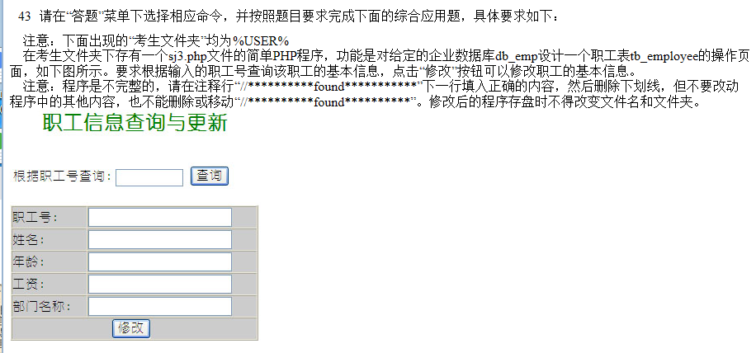
编号 | 题目及答案
第一套

第二套

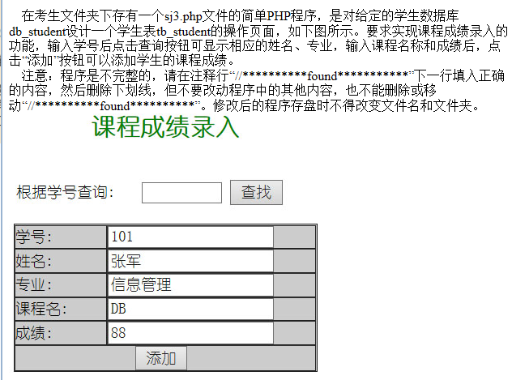
第三套

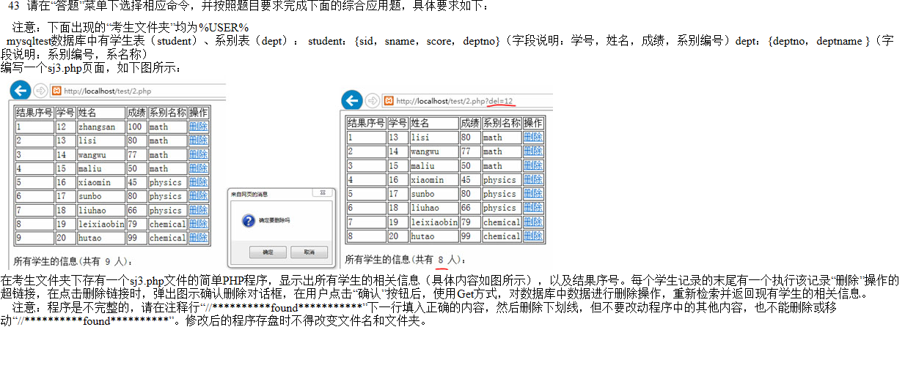
第四套

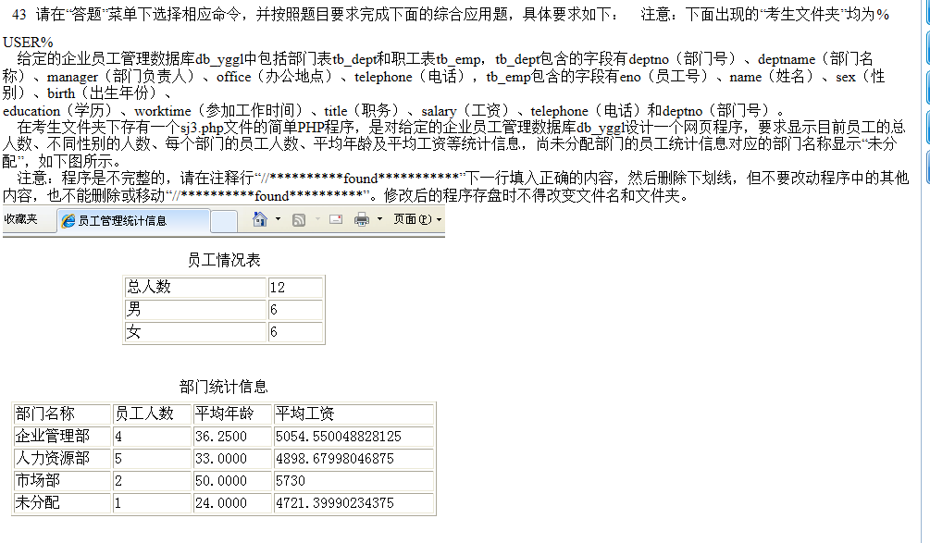
第五套

第六套

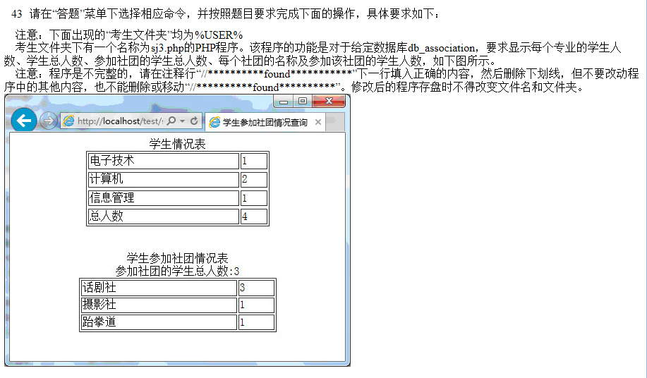
第七套

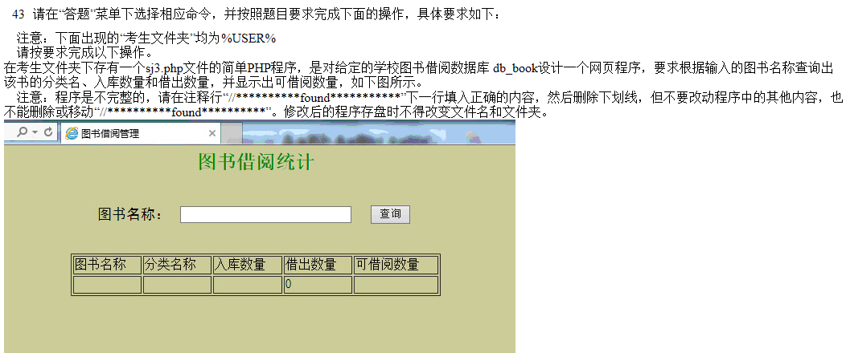
第八套

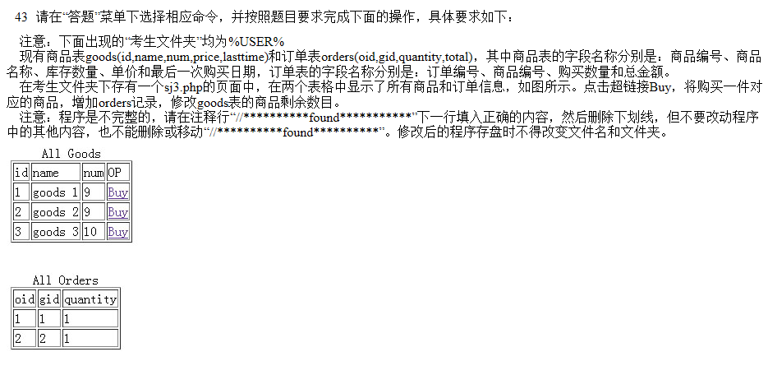
第九套

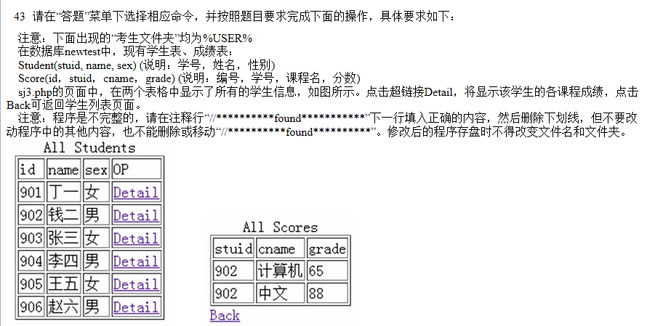
第十套

第十一套

第十二套

第十三套

第十四套

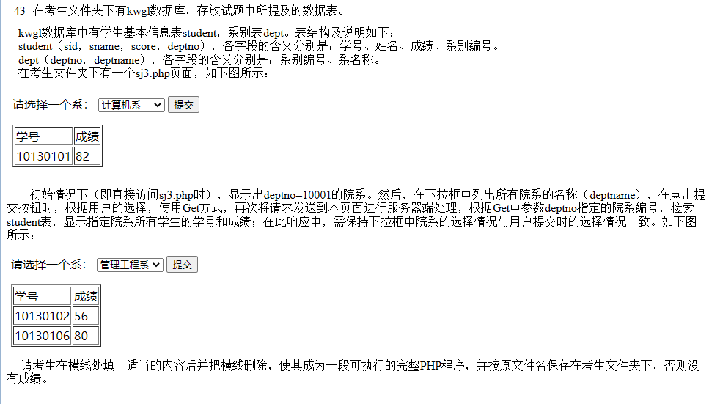
第十五套

考试中涉及到的语法
点击笑脸到达语法界面
SQL通用语法
加油! | 奋斗! 冲刺! | 考过!
1.SQL语句可以单行或多行书写，以分号结尾。
2.SQL语句可以使用空格/缩进来增强语句的可读性。
3.MySQL数据库的SQL语句不区分大小写，关键字建议使用大写。

SQL分类
分类 | 全称 | 说明
DDL | Data Dfinition Language | 数据定义语言，用来定义数据库对象(数据库，表，字段...)
DML | Data Manipulation Language | 数据操作语言，用来对数据库表中数据进行増删改
DQL | Data Query Language | 数据查询语言，用来查询数据中表的数据
DCL | Data Control Language | 数据控制语言，用来创建数据库用户，控制数据库的访问权限

DDL-表操作-数据类型-常用
数值类型 | 字符串类型 | 日期时间类型
int 整数 | char 定长 | date 日期
float 单精度 | varchar 不定长 | time 时间
double 双精度 | text 长文本 | year 年份
decimal 小数值 |  | datetime 年月日 时分秒
 |  | timestamp 年月日 时分秒 时间戳
DQL-条件查询-条件
比较运算符 | 功能 |  | 逻辑运算符 | 功能
> | 大于 |  | and 或 && | 并且(多个条件同时成立
>= | 大于等于 |  | or 或 || | 或者(多个条件任意一个成立)
< | 小于 |  | not 或 ! | 非,不是
<= | 小于等于
= | 等于
<>或!= | 不等于
between…and… | 在某个范围之内(含最小,最大值)
in(…) | 在in之后的列表的值,多选一
like 占位符 | 模糊匹配(_匹配单个字符,%匹配多个字符)
is null | 是null

DQL-聚合函数
函数 | 功能
count | 统计数量
max | 最大值
min | 最小值
avg | 平均值
sum | 求和

·
DQL-执行顺序
1 2 3 4 5 6 7
编写顺序：select 字段列表 from 表名列表 where 条件列表 group by 分组字段列表 having 分组后条件列表 order by 排序字段列表 limit 分页参数;
执行顺序：from 表名列表 where 条件列表 group by 分组字段列表 having 分组后条件列表 select 字段列表 order by 排序字段列表 limit 分页参数

类型 | 作用 | 语法
DDL | 查询所有数据库 | show databases;
 | 查询当前数据库 | select database();
 | 创建数据库 | create database [if not exists] 数据库名 [default charset 字符集] [collate 排序规则];
 | 删除数据库 | drop database [if exists] 数据库名;
 | 使用/切换数据库 | use 数据库名;
 | 查询当前数据库所有表 | show tables;
 | 查询表结构 | desc 表名;
 | 查询指定表的创建语句 | show create table 表名;
 | 添加字段 | alter table 表名 add 字段名 类型(长度) [comment 注释] [约束];
 | 修改字段类型 | alter table 表名 modify 字段名 新数据类型(长度);
 | 修改字段名和字段类型 | alter table 表名 change 旧字段名 新字段名 类型(长度) [comment 注释] [约束];
 | 删除字段 | alter table 表名 drop 字段名;
 | 修改表名 | alter table 表名 rename to 新表名;
 | 删除表 | drop table [if exists] 表名;
 | 删除指定表，并重新创建该表 | truncate table 表名;
DML | 导入数据 | load data infile '文件名.文件类型' into table 表名;
 | 给指定字段添加数据 | insert into 表名(字段名1,字段名2,…) values(值1,值2,…);
 | 给全部字段添加数据 | insert into 表名 values(值1,值2,…);
 | 批量添加数据 | insert into 表名/表名(字段名1,字段名2,…) values(值1,值2,…),(值1,值2,…),(值1,值2,…);
 | 修改数据 | update 表名 set 字段名1=值1,字段名2=值2,…[where 条件];
 | 删除数据 | delete from 表名 [where 条件];
DQL | 查询多个字段 | select 字段1,字段2,字段3,… from 表名;
 | 查询所有字段 | select * from 表名;
 | 设置别名 | select 字段1 [as 别名],字段2 [as 别名],… from 表名; as可以省略！
 | 去除重复记录 | select distinct 字段名 from 表名;
 | 条件查询 | select 字段列表 from 表名 where 条件列表;
 | 聚合函数 | select 聚合函数(字段列表) from 表名;
 | 分组查询 | select 字段列表 from 表名 [where 条件列表] group by 分组字段名 [having 分组后过滤条件];
 | 排序查询 | select 字段列表 from 表名 order by 字段1 排序方式,字段2 排序方式2; asc 升序|desc 降序
 | 分页查询 | select 字段列表 from 表名 limit 起始索引,查询记录数; (查询页码-1)*每页显示记录数。
DCL | 查询用户 | use mysql; select * from user;
 | 创建用户 | create user '用户名'@'主机名' identified by '密码'; identified by 可以省略！
 | 修改用户密码 | alter user '用户名'@'主机名' indentified with mysql_native_password by '密码';
 | 删除用户 | drop user '用户名'@'主机名';
 | 查询权限 | show grants for '用户名'@'主机名';
 | 授予权限 | grant 权限列表[字段名] on 数据库名.表名 to '用户名'@'主机名'; *代表所有！ All代表所有权限！
 | 撤销权限 | revoke 权限列表 on 数据库名.表名 from ’用户名'@'主机名';

